Inicio
Matriz Comunicación TMK

Chat | OBJECIONES


LLAMADAS | SMART FLEX

SEDES SMART | PRESENCIAL

EXAMENES | PRESENCIAL FRANCES

SMART ONLINE | IMAGENES Y CODIGOS DEL MES

Chat
Chat Wolkvox y Chat Woot
 |  |  |  | INICIO

 | Presentación para TMK2
 | Hola, Soy --------------, de Academia De Idiomas Smart estoy aquí para ayudarte en tu meta de aprender un nuevo idioma. ¿En qué ciudades estas y que edad tienes?

 | Ingreso Del Chat después del Bot (Wolkvox)

1. | ¿En qué ciudades estas y que edad tienes?

2. | • En Academia de idiomas Smart tenemos los siguientes programas de Formación: 🏢 💯% Presencial en nuestras instalaciones. 👩🏻‍💻 💯% Virtual ¿En cuál estas interesad@?

3. | Presencial 👇🏻

 | Ingles En Smart lograrás tu meta de aprender un nuevo idioma 🤩✈️ para Ingles contamos con: 📖 Niveles desde A1 hasta C1 (Según el marco común de referencia europeo) 🤓 Máximo 6 estudiantes por clase 👨🏻‍🏫 Clases 100% Presenciales 🕛 Horarios flexibles 👨🏻‍🏫 Docentes altamente calificados. 📖 Material exclusivo. ¿Tienes alguna duda?

 | Frances En Smart lograrás tu meta de aprender un nuevo idioma 🤩✈️ para Frances contamos con: 📖 Niveles desde A1 hasta B2 (Según el marco común de referencia europeo) 🤓 Máximo 6 estudiantes por clase 👨🏻‍🏫 Clases 100% Presenciales 🕛 Horarios flexibles 👨🏻‍🏫 Docentes altamente calificados. 📖 Material exclusivo. ¿Tienes alguna duda?

4. | Virtual
 |  |  | 👇🏻
 | Te ofrecemos dos opciones de forma virtual. Smart Online: En nuestro programa podrás s avanzar a tu ritmo en nuestra plataforma virtual con: 📖 Disponibilidad 24/7 👨🏻‍🏫 Educación interactiva y dinámica 💻 Mínimo 4 actividades semanales (incluyendo una clase en vivo con el profesor) • Smart Flex: En nuestro programa tendrás clases semipersonalizadas con profesor en vivo, contamos con: 🤓 Clases de 2 horas 👨🏻‍🏫 Grupos reducidos (máx. 8 estudiantes) 📚 Contenido digital interactivo de nuestro aliado Cambridge English 🕛 Mínimo 4 actividades semanales 🕛 Horarios flexibles Para poder garantizarte alguna de estas dos experiencias debes contar con: ✅ Computador, cámara micrófono y conexión a internet ¿En cuál opción estas interesad@?

5. | Cita Presencial 👇🏻

 | El paso por seguir seria programar una Asesoría Presencial en una de nuestras Sedes, donde conoceras nuestras instalaciones y vivirás la experiencia Smart, ¿La programamos para hoy o mañana?

 | Dice Que Si 👉🏻 | Me compartes esta información para poder continuar: 📋 Nombre y apellido: 📱 Número de celular: 📧 Correo electrónico: 📅 Dia y hora de la asesoría: 📍 Sede a la que asistirás para confirmar tu código promocional

 | Dice Que No 👉🏻 | Rebatimos 👇🏻
 |  | El día de hoy contamos con un código de descuento adicional sobre tu cotización, el cual podrás redimir durante tu asesoría en nuestra sede. ¿Tendrías disponibilidad para visitarnos hoy en la tarde?

8. | Cita Meet 👇🏻

 | Entendemos que tu tiempo es valioso. Podemos asesorarte de forma virtual por Meet, con la misma atención personalizada y en el horario de 11 am – 4 pm o 6:30 Pm. ¿Cuál te funciona mejor?

 | Dice Otro Horario 👉🏻 | Acentamos la cita 👇🏻
 |  | Perfecto, haremos una excepción contigo y te libero un espacio a las ---------- con uno de nuestros ejecutivos, necesito que me compartas estos datos para programar tu asesoría 📋 Nombre y apellido: 📱 Número de celular: 📧 Correo electrónico: 🤓 Confírmame en qué empresa trabajas o dónde estudias para validar el convenio:

9. | Cita Llamada 👇🏻

 | Entiendo que no puedas tomar la asesoría presencial ni virtual. Si te parece, podemos hacer una llamada telefónica con la misma atención personalizada. Tengo disponibilidad a las 10:00 a. m., 3:30 p. m. o 6:00 p. m. ¿Cuál te funciona mejor?

 | Dice Otro Horario 👉🏻 | Acentamos la cita 👇🏻
 |  | Perfecto, haremos una excepción contigo y te libero un espacio a las ---------- con uno de nuestros ejecutivos, necesito que me compartas estos datos para programar tu asesoría 📋 Nombre y apellido: 📱 Número de celular: 📧 Correo electrónico: 🤓 Confírmame en qué empresa trabajas o dónde estudias para validar el convenio:

10. | Confirmación De Citas 👇🏻

 | Cita Presencial | ¡Tu cita está confirmada! 🙌 📅 Día: ⏰ Hora: 📍 Sede: 🧑‍💻Asesor: 🌐Código de descuento: ¡Ten en cuenta que este espacio es reservado solo para ti Te esperamos! ✨

 | Cita Meet | ¡Tu cita está confirmada! 🙌 ⚠️ Importante: Tu ejecutiv@ comercial te compartirá el link de conexión por WhatsApp/correo 5 minutos antes de nuestra hora acordada este espacio es exclusivo para ti. ⚠️ 📅 Fecha: ⏰ *Hora: 🌐Código De Descuento: 🏁Prepárate para dar un paso real hacia tus metas. Te esperamos para que vivas la experiencia Smart🏁

 | Cita Llamada | ¡Tu cita está confirmada! 🙌 👉🏻asesoría telefónica programada para: 📅 Fecha: ⏰ Hora: 🧑‍💻Asesor: 🌐Código de descuento: 🏁Prepárate para dar un paso real hacia tus metas. Te esperamos para que vivas la experiencia Smart🏁

11. | Deja de Contestar 👇🏻

 | ¿Sigues en línea? 👀

 | ✋¡Espera, no te vayas! ✋✨antes de cerrar, podemos llamarte para una asesoría personalizada, solo envíanos. 👀 📋 Nombre completo: 📱 Número de contacto: 📧 Correo electrónico: 🎂 Edad: 🌍Ciudad:

 | ¡Convertirte en tu mejor versión! SMART podemos llamarte YA para una asesoría personalizada, por favor confírmanos: 📋 Nombre completo: 📱 Número de contacto: 📧 Correo electrónico: 🎂 Edad: 🌍Ciudad: ¡Este es el momento de brillar y cambiar tu futuro!

Llamadas
📞 Script de Llamada para Agendamiento de Citas

SCRIP DE LLAMADAS
 |  | INICIO

 | Saludo: • ¡Hola! Buenos días, tardes, hablas con _____ De La Academia De Idiomas Smart, tengo el gusto de hablar con (Nombre del Cliente) • ¡Hola! Buenas Tardes, tengo el gusto de hablar con (nombre del cliente) Nombre del cliente como estas hablas con nombre de la (telemercaderista) De La Academia De Idiomas Smart

 | Motivo: (Nobre del Cliente), el motivo de mi llamada es porque recibimos tus datos interesad@s en estudiar un idioma con nosotros. Inglés o Frances

 | Perfilamiento: ✓ Para quien es el programa ✓ Edad Del Estudiante ✓ Ciudad ✓ Modalidad (Presencial o Virtual) Posibilidad de perfilar Sede

 | Te cuento un poco de la Academias de Idiomas Smart

 | Explicación corta de los beneficios de la Academia (Presencial) | Explicación corta de los beneficios de la Academia (Smart Online) | Explicación corta de los beneficios de la Academia (Smart Flex)

 | Estamos regulados por la Secretaría de Educación, lo que nos permite otorgar certificación oficial al finalizar tu programa de inglés. | 👉🏻 Con esta plataforma podrás avanzar a tu ritmo 24/7 👉🏻 Podrás tomar hasta dos clases en vivo por semana con el profesor 👉🏻 Educación interactiva y dinámica | 👉🏻 Clases semipersonalizadas con profesor en vivo 👉🏻 Grupos reducidos (máx. 8 estudiantes) 👉🏻 Contenido digital interactivo de nuestro aliado Cambridge English 👉🏻 Horarios flexibles 👉🏻 Clases de 2 horas

 | Somos la academia más grande del país y gracias a nuestra modalidad multisede, puedes tomar clases en cualquier sede de Smart a nivel nacional.

 | Tú eliges cuándo estudiar: contamos con horarios flexibles para que programes tus clases según tu disponibilidad.

 | Tú eliges cuándo estudiar: contamos con horarios flexibles para que programes tus clases según tu disponibilidad.

 | Nuestras sedes están diseñadas para brindarte una experiencia de aprendizaje dinámica y diferente en cada clase.

 | Ofrecemos una modalidad de aprendizaje con interacción continua, fortaleciendo todas las habilidades del idioma (habla, escucha, lectura y escritura).

 | Oferta 👇🏻

 | El paso por seguir seria programar una Asesoría Presencial en una de nuestras Sedes, donde cocerás nuestras instalaciones y vivirás la experiencia Smart, ¿La programamos para hoy o mañana?

 | Cita Meet 👇🏻

 | Entendemos que tu tiempo es valioso. Podemos asesorarte de forma virtual por Meet, con la misma atención personalizada y en el horario de 11 am – 4 pm o 6:30 Pm. ¿Cuál te funciona mejor?

 | Cita Llamada 👇🏻

 | Entiendo que no puedas tomar la asesoría presencial ni virtual. Si te parece, podemos hacer una llamada telefónica con la misma atención personalizada. Tengo disponibilidad a los horarios que te había indicado anterior mente. ¿Cuál te funciona mejor?

 | Asentamiento 1 👇🏻

 | Dice que Si: En este momento voy a separa la agenda de nuestro comercial para que tengas un espacio exclusivo para ti

 | Cierre – Cita

 | Asentamiento 2 👇🏻

 | Recuerda que nuestro comercial estará esperando para brindarte la mejor experiencia y entregarte tu plan de costos

 | Despedida: Bienvenido a Smart

 | Calidad

Sedes Smart
Sedes Smart

Sede | Extension Para Comunicación | Direccion | Indicaciones Para Llegar
Kennedy | 3402 - 3403 | Transversal 78 H # 41 – 73 sur | Esta sede está ubicada de norte a sur después del hospital de kennedy, antes de llegar a Compensar sobre la av 1 de Mayo, al lado del D1.

INICIO

Objeciones
Objeciones
 |  |  |  | INICIO

Menor De Edad 👉🏻 | Mira como eres menor de edad, el paso a seguir es que tengamos un espacio con alguno de tus padres con el objetivo de que le pueda explicar todo en detalle, cual es el nombre de tu padre o madre y cual es su numero de contacto ?n | NO TIENE TIEMPO | 👉🏻 Creo que si es importantes que puedas sacar algo de tiempo para este proyecto TAN IMPORTANTE en tu vida, has el esfuerzo porque yo se que va a valer la pena de acuerdo, te queda mejor el espacio en la mañana o en la tarde ?

Sin Empleo 👉🏻 | 👉🏻 Muchos de nuestros estudiantes empezaron sin empleo y usaron el inglés como impulso para mejorar su perfil y conseguir trabajo más rápido.” 👉🏻 Podemos revisar opciones que se ajusten a tu situación actual, para que puedas empezar sin que sea una carga. 👉🏻Si tu objetivo es conseguir trabajo, el inglés puede marcar la diferencia frente a otros candidatos. 👉🏻 Precisamente con mas intencion debes ingresar a estudiar , este proyecto academico realmente impactara en tu estabilidad economica y laboral | COSTOS | 👉🏻 Bueno te cuento que nosotros manejamos mas de 18 portafolios diferentes, el costo depende de las necesidades y presupuesto de cada estudiante, lo que si te puedo decir es que nosotros somos la mejor opcion en terminos de calidad y precio. 👉🏻 Mira realmente los costos dependen de muchas variables pero no te preocupes, promedio las cuotas este mes estan entre 250 mil a 350 mil por mes, el paso a seguir es que agendemos. 👉🏻 Darte una tarifa de mi parte en este momento seria irresponsable porque cada estudiante tiene presupuestos y necesidades muy diferentes, pero no te preocuoes nosotros este mes te ayudaremos con la mejor tarifa econica, el paso a seguir es que nos agendemos.

PARA MAS ADELANTE | 👉🏻 Entiendo que mas adelante sin embargo siempre vas a tener los mismos compromisos de tiempo o economicos, creo que este es el mejor momento, date la oportunidadp para que te expliqen todo en detalle. 👉 Mira , justo en esta semana la institucion ha sacado la promocion mas alta de todo el año, date la oportunidad y que te expliquen todo en detallle. 👉 Mira mas adelante se te va a pasar el tiempo, de 1 mes a a 3 meses , despues 6 meses y despues pasa todo el año, te animo a que demos el paso y que por lo menos te des la oportunidad que te expliquen todo en detalle. | UN PROGRAMA HIBIRDO | 👉🏻 Nosotros, como institución, tenemos dos opciones muy diferentes; combinarlas no es lo adecuado. Desde el punto de vista académico, no es recomendable. Lo mejor es que cada estudiante pueda enfocarse en una sola modalidad y especializarse en ella. De esta manera, verás que obtendrás los mejores resultados en tu proceso de aprendizaje.

Examenes y Preparacion
EXAMENES INTERNACIONALES
 | INICIO

Debes Consultar la Pagina Web De Smart

https://smart.edu.co/examenes/examenes-internacionales/ |  | https://smart.edu.co/examenes/examenes-internacionales/

Al Cliente Debes Informarle |  |  | Data Exámenes Internacionales

1. Próxima Fecha De Presentación 2. Fecha límite de registro 3. Formas De Inscripción (Virtual en la pagina web) 4. Si el cliente no puede realizar la compra por la pagina Web, solicitar datos • Nombre completo • Numero Telefónico • Correo Electrónico Dejar información en el link, la persona encargada se comunicará con él en el trascurso del día https://docs.google.com/spreadsheets/d/1veVR4r3RI77c-qyLh0O8MI2XiLjT0V_uNjCwjvBRbR8/edit?gid=719057742#gid=719057742

 |  | Actualizacion De Costos |  | https://docs.google.com/spreadsheets/d/1AQVA1nqhuVbyDa-ovfT3k2tLAZxSUpurbDG_zv-Bv24/edit?pli=1&gid=0#gid=0

 |  | Examen |  | https://docs.google.com/spreadsheets/d/1veVR4r3RI77c-qyLh0O8MI2XiLjT0V_uNjCwjvBRbR8/edit?gid=719057742#gid=719057742

SMART FLEX
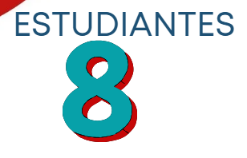
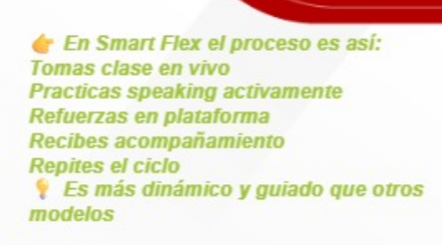
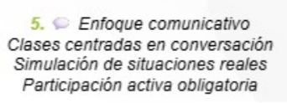
 |  | INICIO

NIVELES SEGÚN EL MARCO COMUN DE REFERENCIA EUROPEO
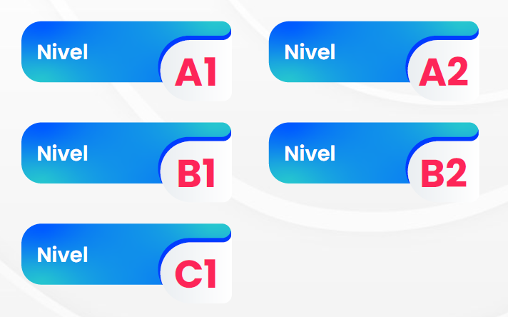

HORARIOS
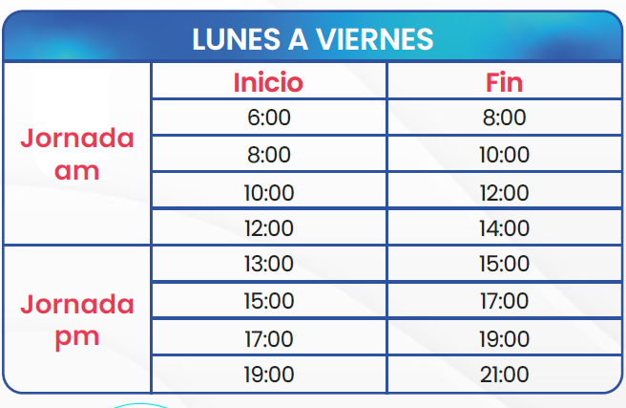
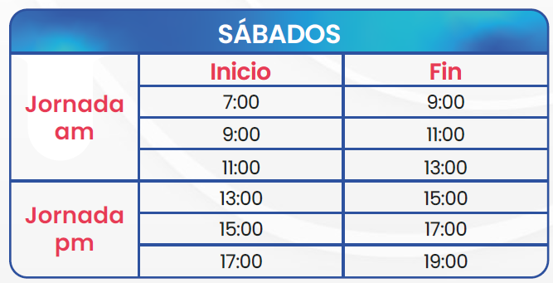

BENEFICIOS

 | ESTUDIANTE POR CLASE

PRESENCIAL INGLES
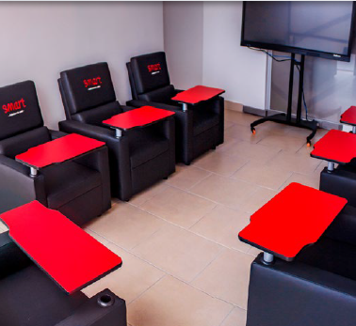
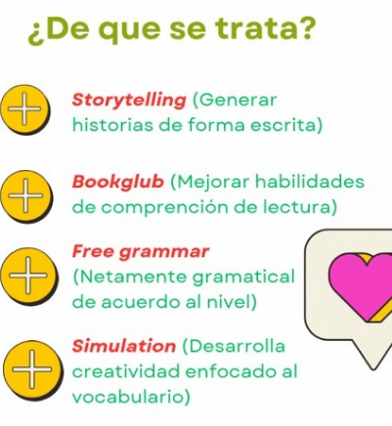
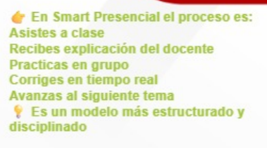
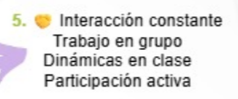
 |  |  |  | INICIO

NIVELES SEGÚN EL MARCO COMUN DE REFERENCIA EUROPEO

HORARIOS | DURACION DE CADA CLASE 1 HORA Y 30 MINUTOS
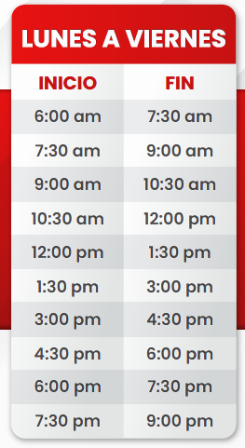

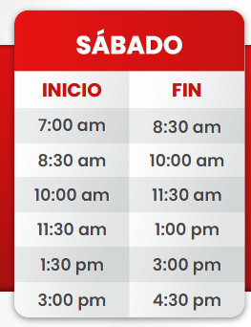

BENEFICIOS |  | ESTUDIANTE POR CLASE
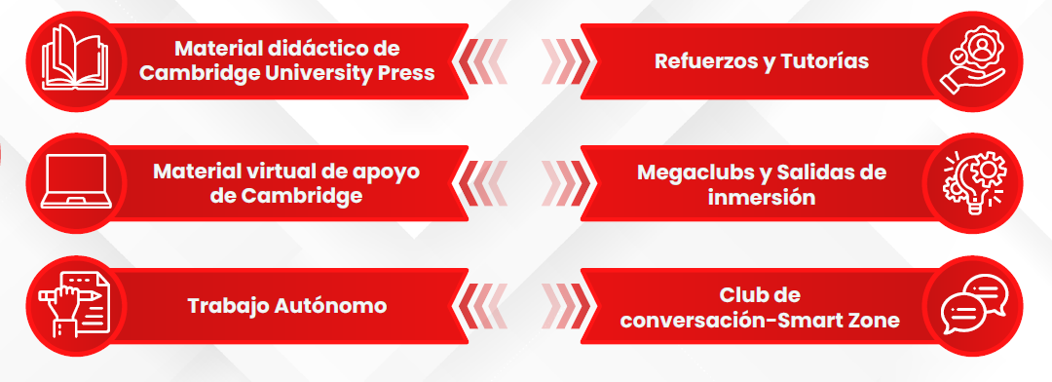


 |  |  | APROBACION SECRETARIA DE EDUCACION


CERTIFICACION INTERNACIONAL
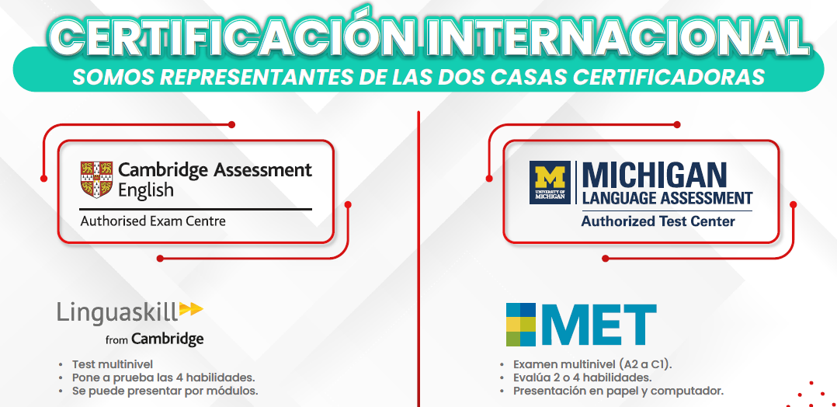

 |  |  | ZONAS SMART ZONE _ CLUBS DE CONVERSACION - CINEMA

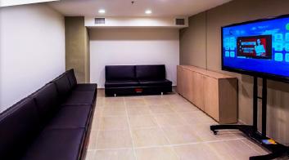

SALAS DE ESTUDIO MODERNAS

PRESENCIAL FRANCES
 |  | INICIO

NIVELES SEGÚN EL MARCO COMUN DE REFERENCIA EUROPEO
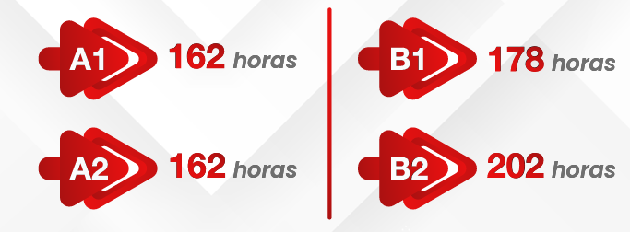

HORARIOS | DURACION DE CADA CLASE 1 HORA Y 30 MINUTOS

BENEFICIOS |  | ESTUDIANTE POR CLASE

 |  |  | APROBACION SECRETARIA DE EDUCACION

CERTIFICACION INTERNACIONAL


 |  |  | ZONAS SMART ZONE _ CLUBS DE CONVERSACION - CINEMA

SALAS DE ESTUDIO MODERNAS

SMART ON LINE
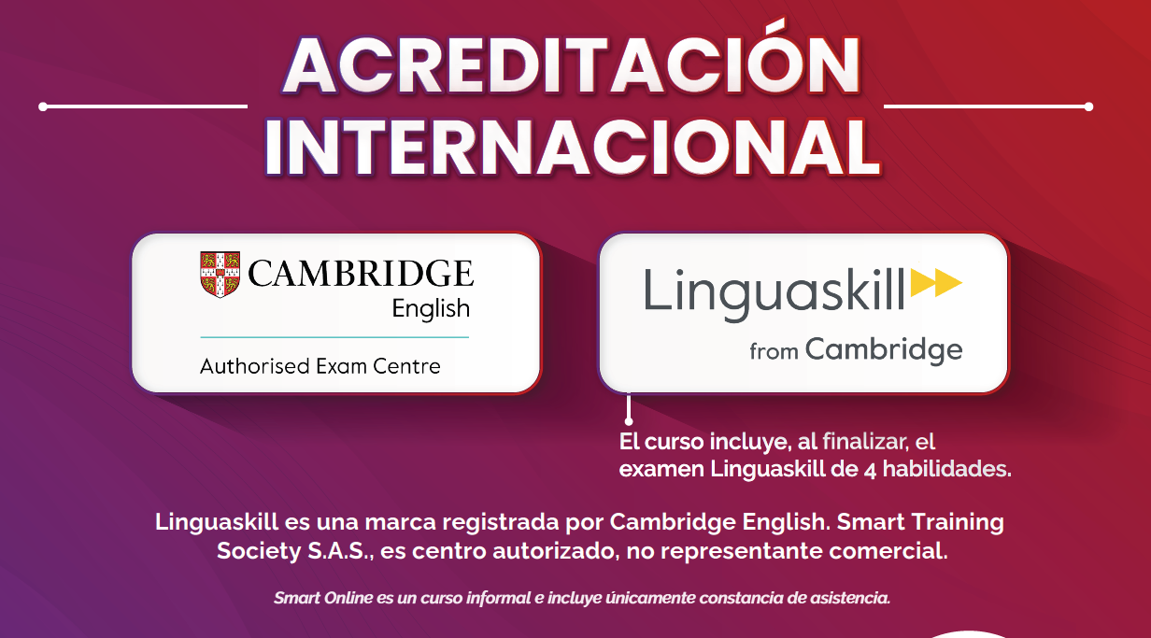
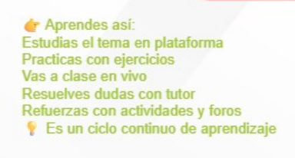
 |  |  | INICIO

MODULOS DE ESTUDIO

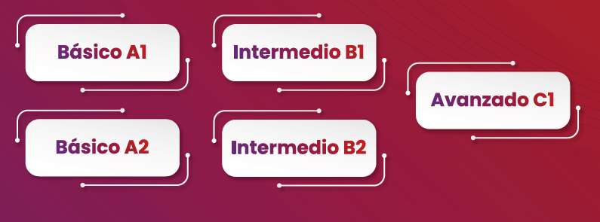

HORARIOS


BENEFICIOS |  | BENEFICIOS

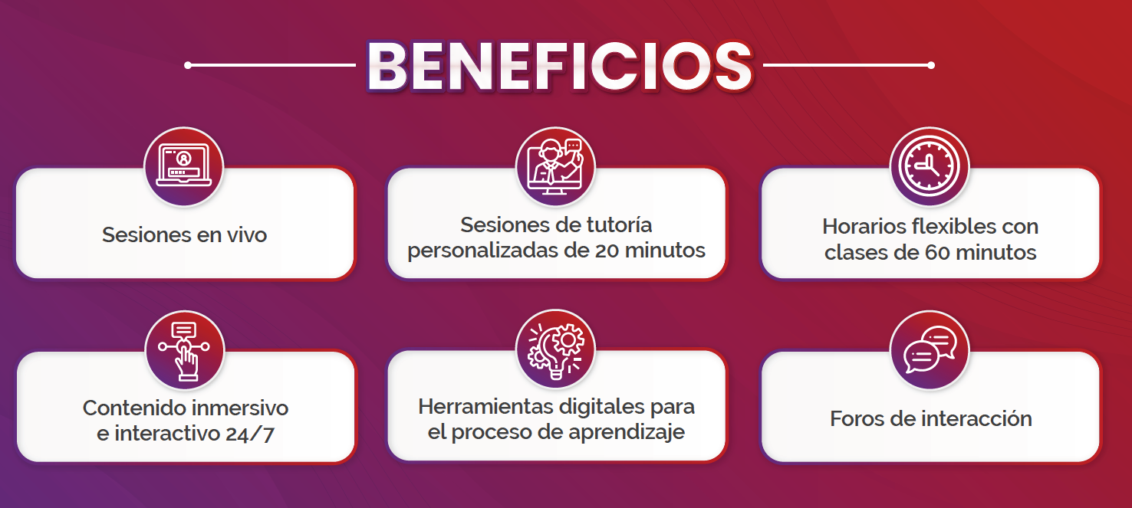
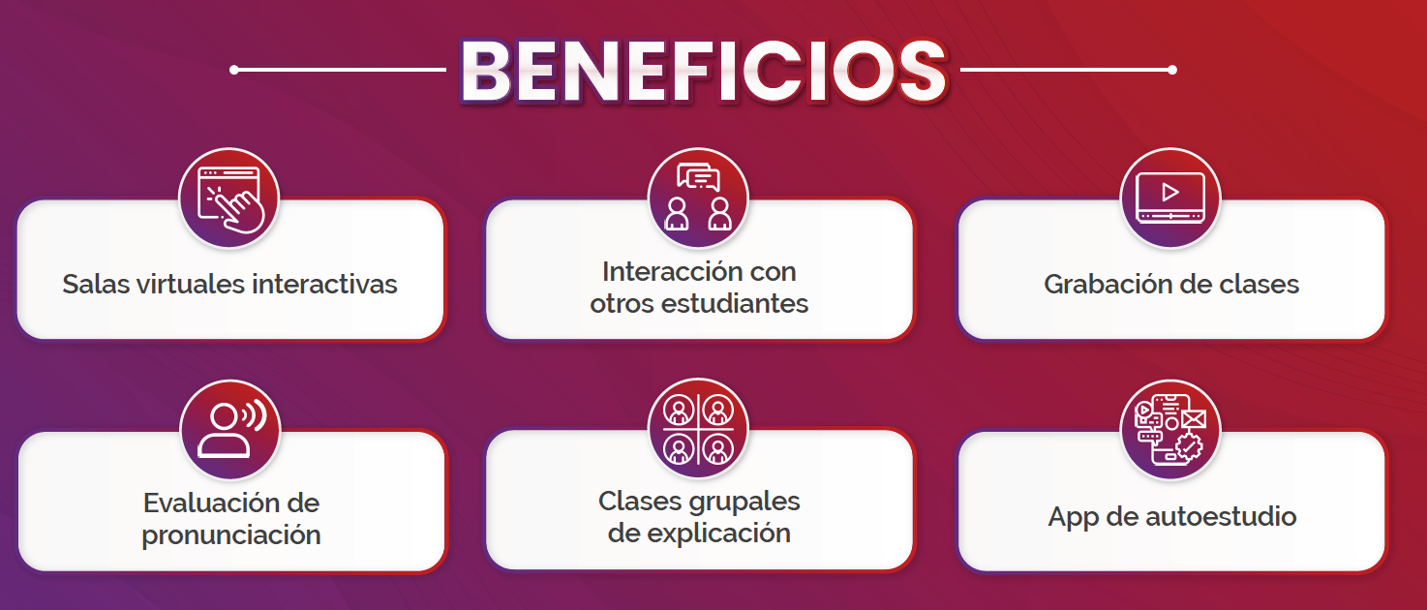

 | CARACTERISTICAS PRINCIPALES
CERTIFICACION INTERNACIONAL

CITA VIRTUAL
CITAS VIRTUALES
INICIO

*RECORDATORIO VIRTUAL* *ASW🎁xxxxxx* Nombre: xxxxxxx E-Mail: xxxxxxx Teléfono: xxxxxxx Sede: xxxxxxxx Programa de interes: Presencial o virtual Ciudad: xxxxxxx Fecha: xxxxxx Hora: xxxxxxxxx link: xxxxxxxxxxxxxxxxxxx | *Sr: (xxxxxxx)* O *Sra: (xxxxxx)* ✅ *¡Es hoy! ¡Es hoy!* 📆 Te confirmamos que el espacio para tu *Cita Virtual* 🖥️ ya se encuentra asignado, para que tengas la *mejor experiencia* y empieces a entrenar tu inglés con *American School Way.*🗽🇺🇸 Recuerda conectarte sin falta y tendrás tu *código promocional* activo *(ASW+ID)* por la conexion, para que te den los *mejores beneficios.*🎖️🚀

Varios De La Operacion


 |  |  |  |  |  | INICIO

 |  |  | Telemercaderista | SMARTYA
# | Sedes | Código
1 | Bosa | 🔥 SMARTFLASH50-Bosa
2 | Soacha B | 🔥 SMARTFLASH50-Soacha B | Actualizacion De Costos |  | https://docs.google.com/spreadsheets/d/1AQVA1nqhuVbyDa-ovfT3k2tLAZxSUpurbDG_zv-Bv24/edit?pli=1&gid=0#gid=0
3 | Madelena B | 🔥 SMARTFLASH50-Madelena B
4 | Plaza de las Américas | 🔥 SMARTFLASH50-Plaza de las Américas
5 | Madelena A | 🔥 SMARTFLASH50-Madelena A
6 | Restrepo | 🔥 SMARTFLASH50-Restrepo
7 | Soacha A | 🔥 SMARTFLASH50-Soacha A | Centralizacion Frances
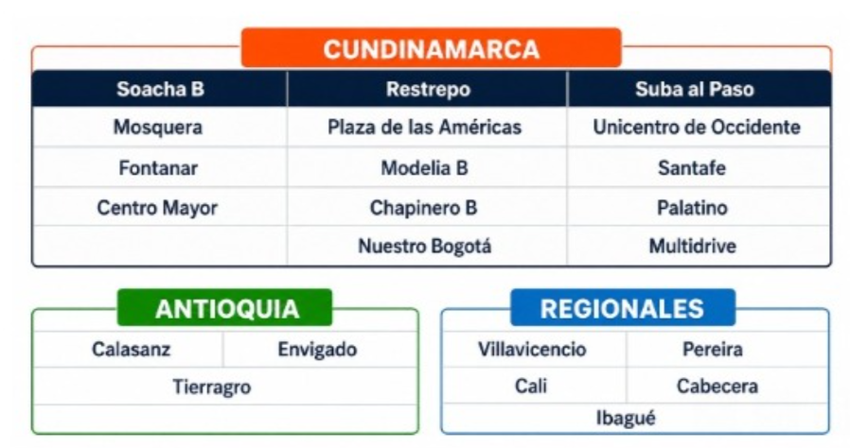
8 | Kennedy | 🔥 SMARTFLASH50-Kennedy
9 | Nuestro Bogotá | 🔥 SMARTFLASH50-Nuestro Bogotá
10 | VIllavicencio | 🔥 SMARTFLASH50-VIllavicencio
11 | Centro Mayor | 🔥 SMARTFLASH-50Centro Mayor
12 | Fontanar | 🔥 SMARTFLASH50-Fontanar
13 | Santafé | 🔥 SMARTFLASH50-Santafé
14 | Unicentro de occidente B | 🔥 SMARTFLASH50-Unicentro de occidente B
15 | Hayuelos | 🔥 SMARTFLASH50-Hayuelos
16 | Tunal | 🔥 SMARTFLASH50-Tunal
17 | Plaza Central | 🔥 SMARTFLASH50-Plaza Central
18 | Suba Al Paso | 🔥 SMARTFLASH50-Suba Al Paso
19 | Multidrive | 🔥 SMARTFLASH50-Multidrive
20 | Paseo villa del rio | 🔥 SMARTFLASH50-Paseo villa del rio
21 | Multiplaza | 🔥 SMARTFLASH50-Multiplaza
22 | Palatino | 🔥 SMARTFLASH50-Palatino
23 | Unicentro de occidente A | 🔥 SMARTFLASH50-Unicentro de occidente
24 | San Martin | 🔥 SMARTFLASH50-San Martin
25 | Fontibon | 🔥 SMARTFLASH50-Fontibon
26 | 26 | 🔥 SMARTFLASH50-Chapinero B
27 | Mall Plaza | 🔥 SMARTFLASH50-Mall Plaza
28 | Chia | 🔥 SMARTFLASH50-Chia
29 | Mosquera | 🔥 SMARTFLASH50-Mosquera
30 | Chapinero A | 🔥 SMARTFLASH50-Chapinero A
31 | Bello | 🔥 SMARTFLASH50-BelloCA
32 | Calasanz | 🔥 SMARTFLASH50-Calasanz
33 | Arkadia | 🔥 SMARTFLASH50-Arkadia
34 | Mayorca | 🔥 SMARTFLASH50-Mayorca
35 | Centro Medellín | 🔥 SMARTFLASH50-Centro Medellín | Campañas Del Mes
36 | Itagüí | 🔥 SMARTFLASH50-Itagüí


37 | Envigado | 🔥 SMARTFLASH50-Envigado
38 | Santafé | 🔥 SMARTFLASH50-Santafé
39 | La Central | 🔥 SMARTFLASH50-La Central
40 | Castropol | 🔥 SMARTFLASH50-Castropol
41 | Piedecuesta | 🔥 SMARTFLASH50-Piedecuesta
42 | Floridablanca | 🔥 SMARTFLASH50-Floridablanca
43 | Villavicencio | 🔥 SMARTFLASH50-Villavicencio
44 | Ibagué | 🔥 SMARTFLASH50-Ibagué
45 | Cali - Cosmocentro | 🔥 SMARTFLASH50-Cali
46 | Manizales | 🔥 SMARTFLASH50-Manizales
47 | Tierragro | 🔥 SMARTFLASH50-Tierragro
48 | Laureles | 🔥 SMARTFLASH50-Laureles
49 | Modelia | 🔥 SMARTFLASH50-Modelia
50 | Fiesta Suba 2 | 🔥 SMARTFLASH50-Fiesta Suba 2
51 | Barranquilla | 🔥 SMARTFLASH50-Barranquilla
52 | Pereira | 🔥 SMARTFLASH50-Pereira
53 | Administrativo | 🔥 SMARTFLASH50-Administrativo
54 | Modelia B | 🔥 SMARTFLASH50-Modelia B
55 | Mall Gran Vía | 🔥 SMARTFLASH50-Mall Gran Vía
56 | Rionegro | 🔥 SMARTFLASH50-Rionegro
57 | Cabecera | 🔥 SMARTFLASH50-Cabecera
58 | SINCELEJO | 🔥 SMARTFLASH50-SINCELEJO
59 | Mall Plaza | 🔥 SMARTFLASH50-Mall Plaza

